资源文件大小
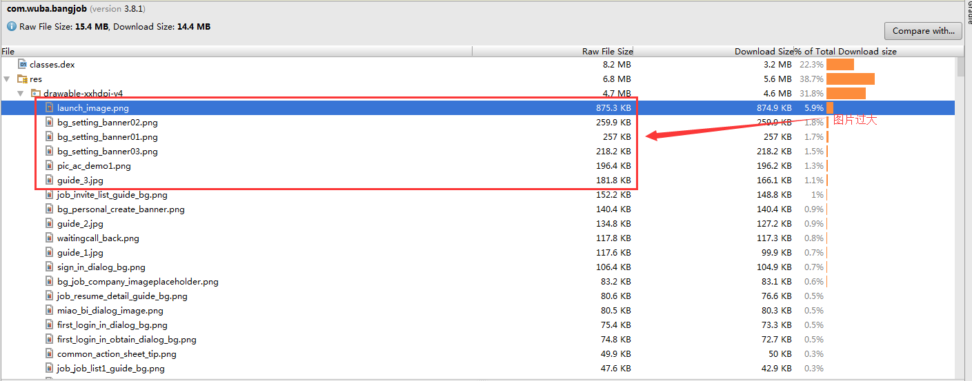
结论：项目中无用资源过多，故未通过测试

包整体分析
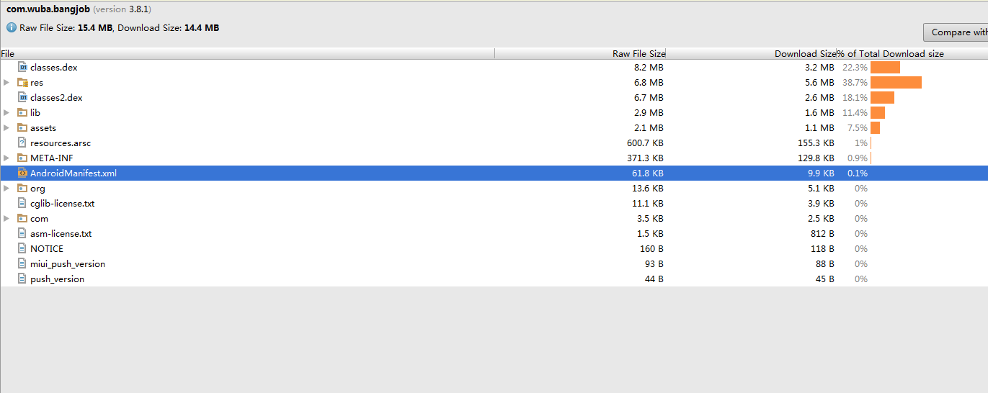

无用资源
无用的类型 | 无用的个数
图片资源 | 113
布局 | 49
无用的value | 489
总数 | 651
图片资源过大

过度绘制
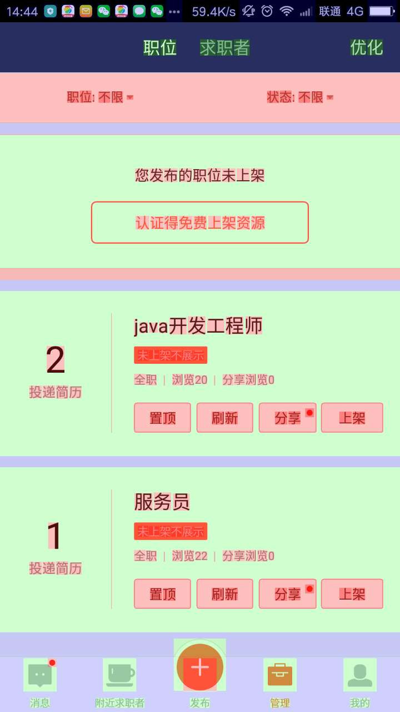
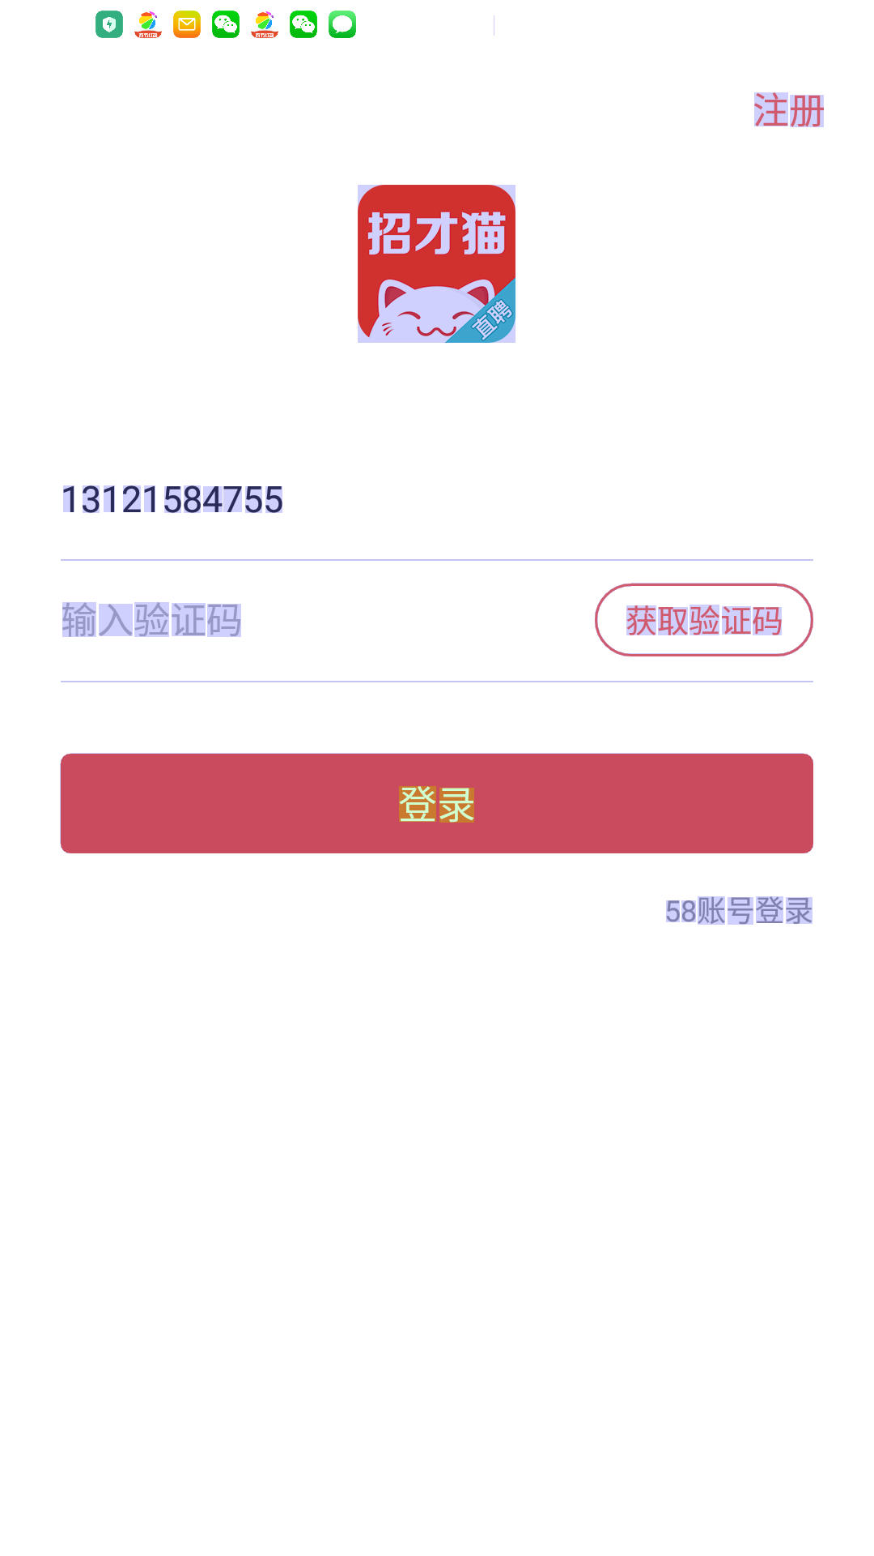

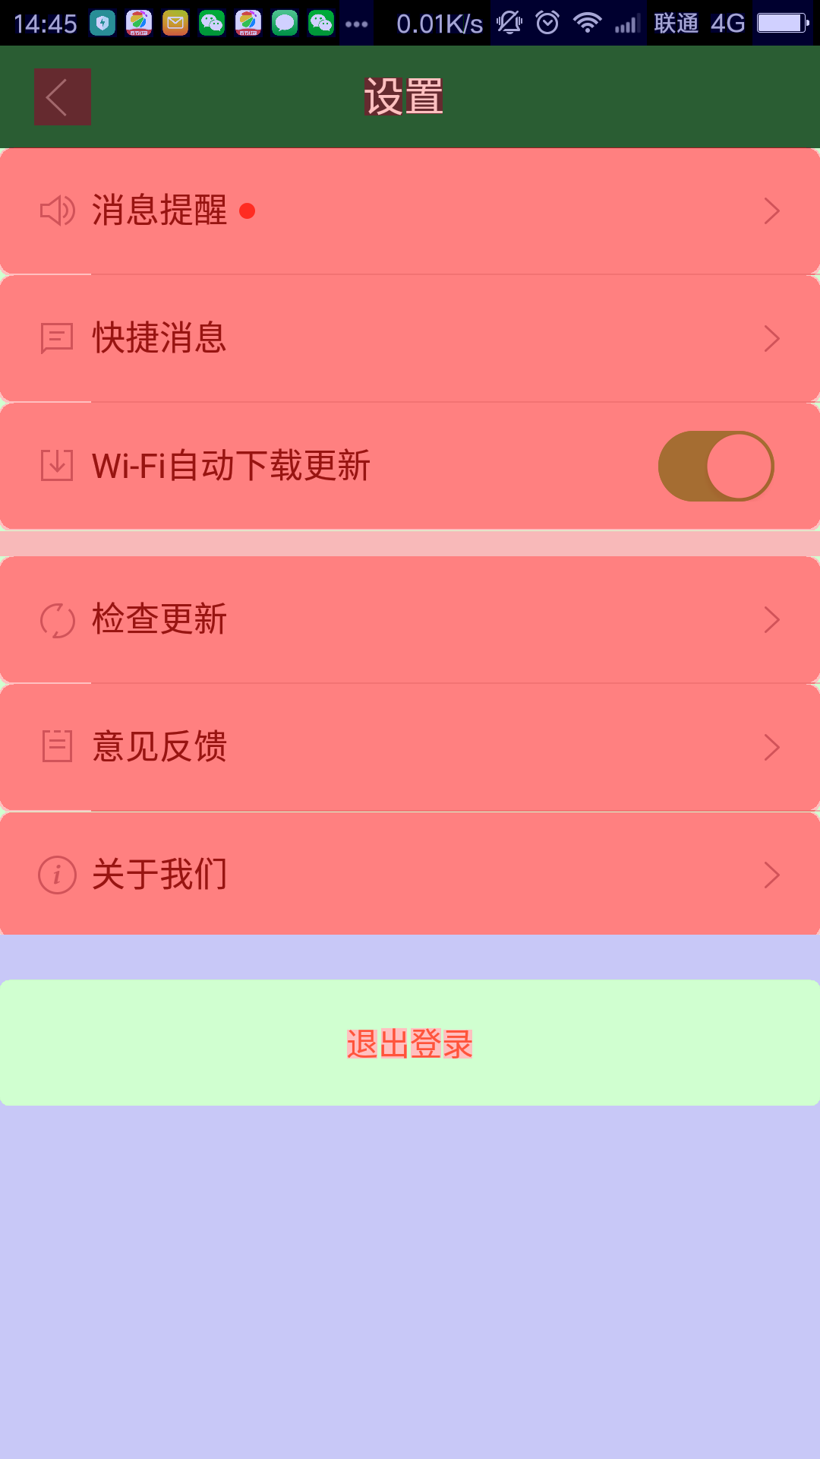
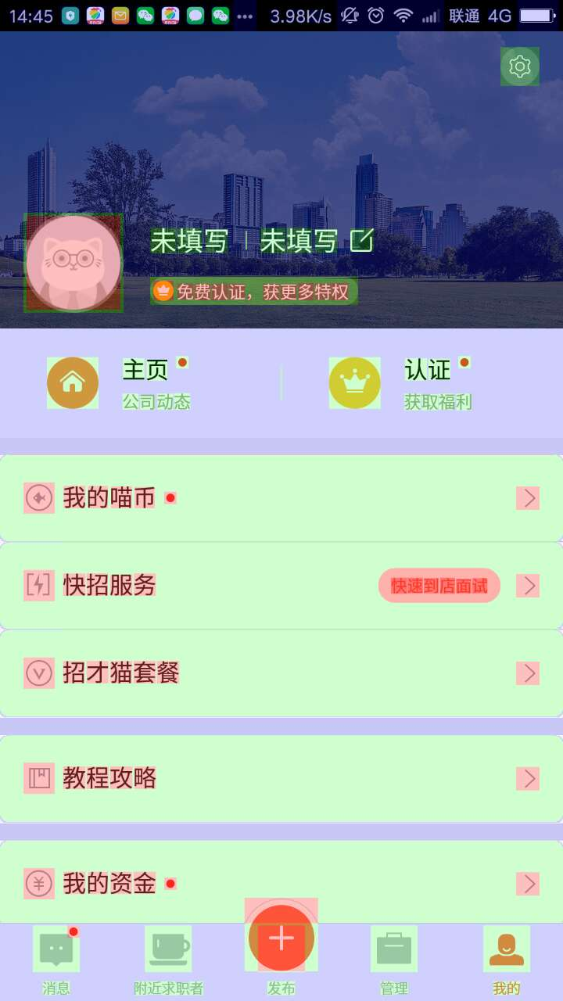
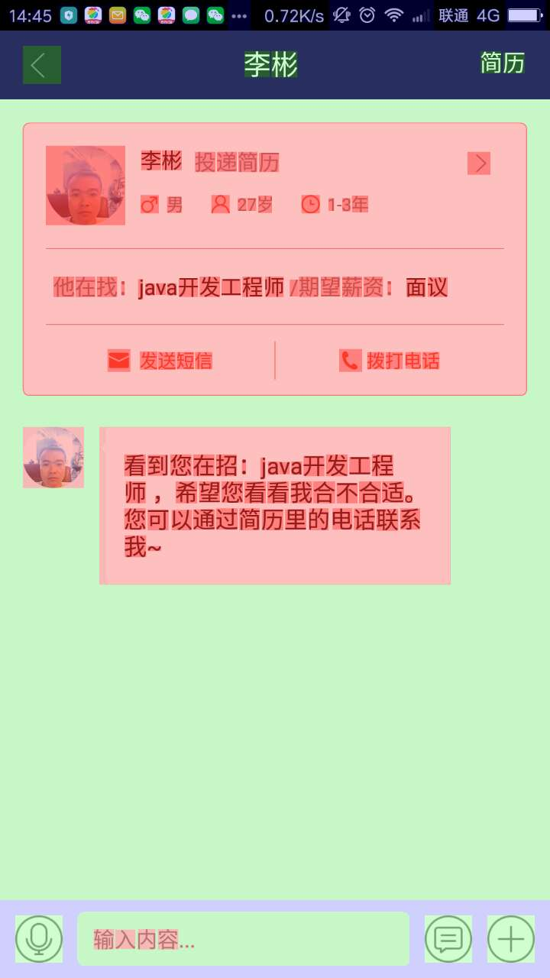


结论：部分页面存在过度绘制，故未通过测试

聊天页面与设置页面存在过度绘制

